原理
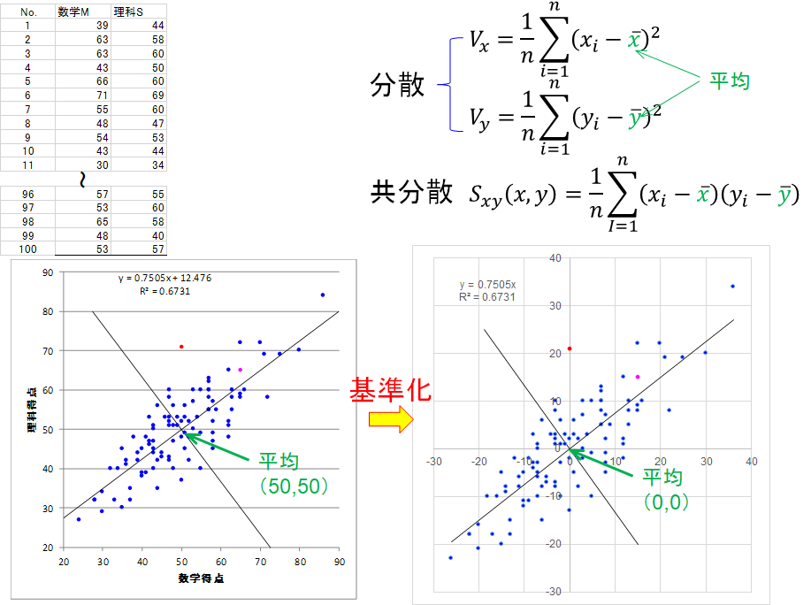
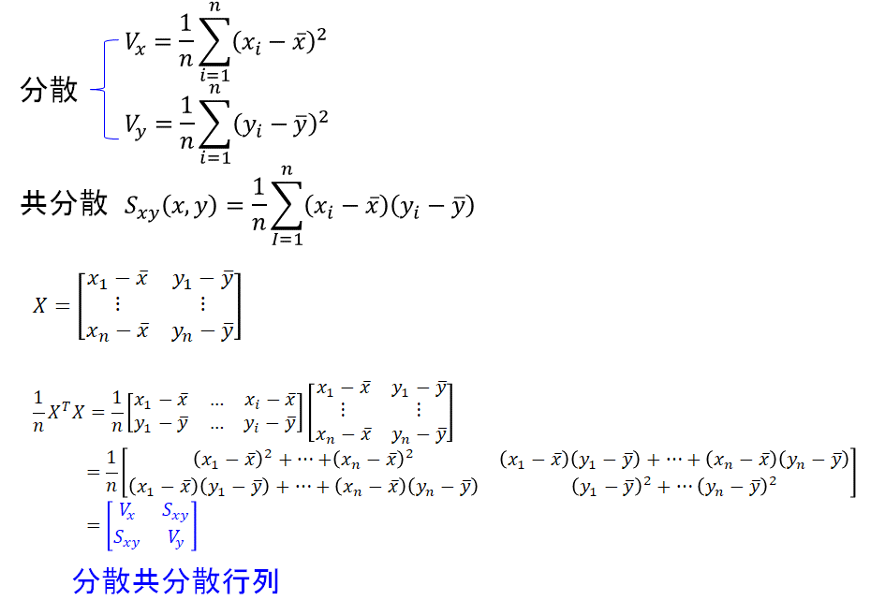

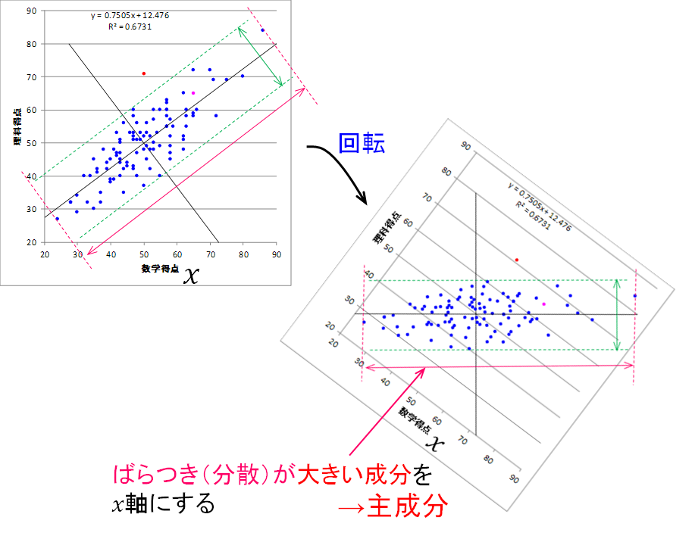
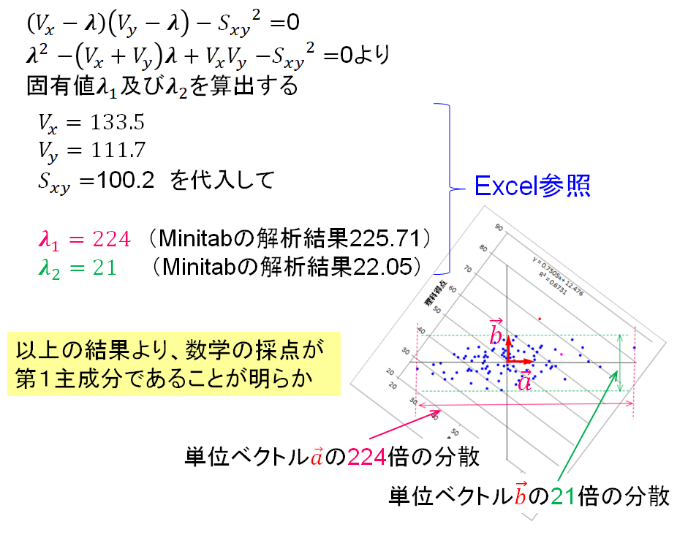
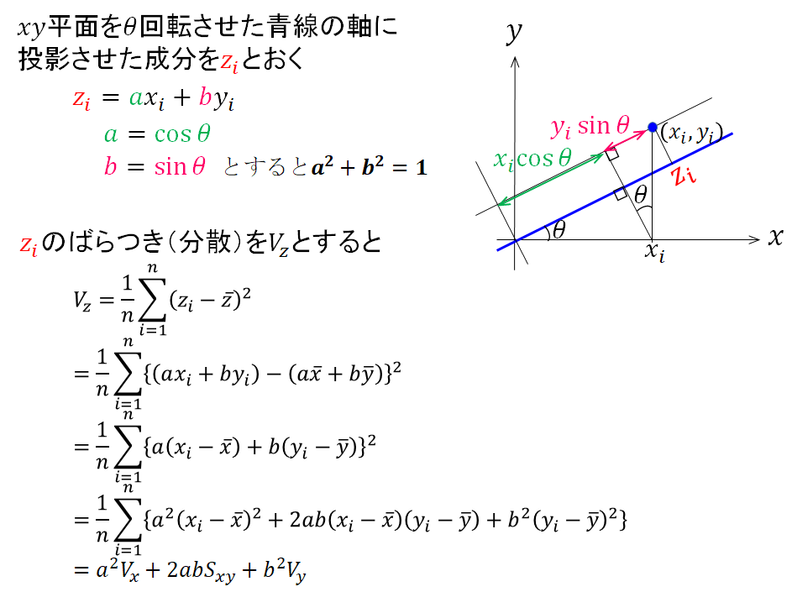

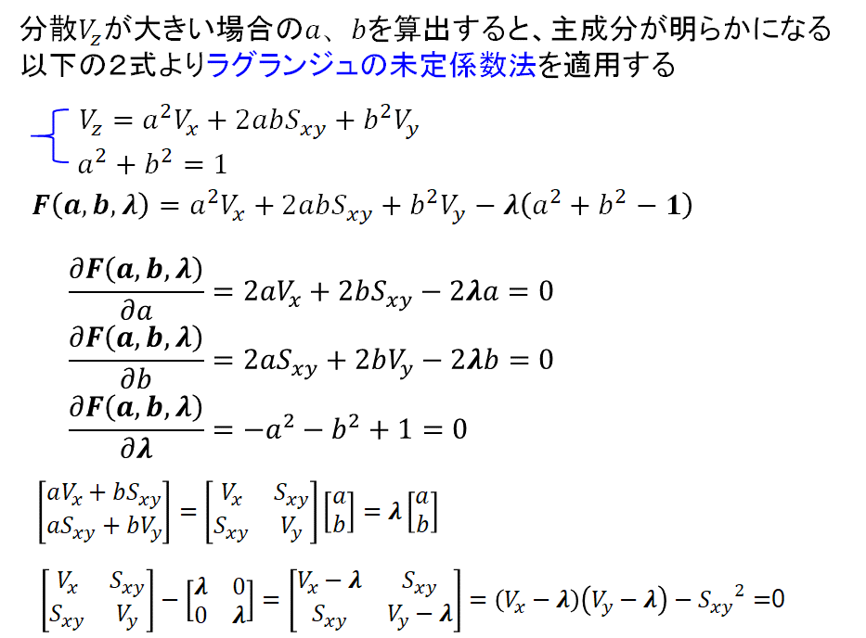

主成分_ﾜｰｸ
 |  |  | 偏差 | 偏差
No. | 数学M | 理科S | x-xbar | y-ybar | (x-xbar)*(y-ybar)
1 | 39 | 44 |  |  |  |  | 27.484 | 80 | -18.7625 | 25
2 | 63 | 58 |  |  |  |  | 72.514 | 20 | 15.01 | -20
3 | 63 | 60
4 | 43 | 50
5 | 66 | 60
6 | 71 | 69
7 | 55 | 60
8 | 48 | 47
9 | 54 | 53
10 | 43 | 44
11 | 30 | 34
12 | 47 | 53
13 | 86 | 84
14 | 51 | 45
15 | 47 | 52
16 | 50 | 52
17 | 50 | 48
18 | 37 | 32
19 | 47 | 42
20 | 43 | 45
21 | 75 | 69
22 | 47 | 43
23 | 45 | 44
24 | 41 | 39
25 | 52 | 48
26 | 36 | 41
27 | 33 | 32
28 | 57 | 60
29 | 63 | 55
30 | 50 | 71
31 | 44 | 42
32 | 58 | 49
33 | 42 | 47
34 | 39 | 42
35 | 24 | 27
36 | 37 | 35
37 | 51 | 53
38 | 49 | 53
39 | 57 | 60
40 | 65 | 65
41 | 62 | 52
42 | 49 | 51
43 | 28 | 32
44 | 57 | 63
45 | 65 | 59
46 | 45 | 43
47 | 42 | 46
48 | 59 | 55
49 | 43 | 40
50 | 52 | 52
51 | 38 | 48
52 | 58 | 47
53 | 57 | 55
54 | 40 | 38
55 | 47 | 60
56 | 72 | 58
57 | 65 | 72
58 | 57 | 58
59 | 35 | 30
60 | 36 | 42
61 | 40 | 39
62 | 44 | 35
63 | 62 | 48
64 | 50 | 37
65 | 80 | 70
66 | 30 | 29
67 | 47 | 51
68 | 58 | 57
69 | 55 | 40
70 | 53 | 48
71 | 34 | 40
72 | 52 | 42
73 | 35 | 45
74 | 32 | 40
75 | 58 | 45
76 | 51 | 56
77 | 55 | 49
78 | 57 | 62
79 | 70 | 72
80 | 62 | 65
81 | 48 | 51
82 | 42 | 53
83 | 40 | 45
84 | 44 | 56
85 | 43 | 51
86 | 47 | 58
87 | 58 | 52
88 | 46 | 53
89 | 53 | 50
90 | 48 | 56
91 | 51 | 49
92 | 62 | 51
93 | 41 | 48
94 | 43 | 47
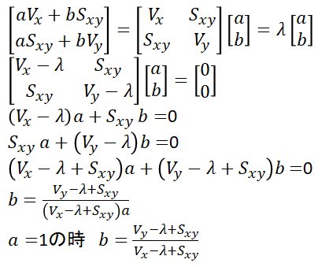
95 | 28 | 32
96 | 57 | 55
97 | 53 | 60
98 | 65 | 58
99 | 48 | 40
100 | 53 | 57
 | 50 | 50
 | 平均 | 平均 | Sx | Sｙ | Sｘｙ
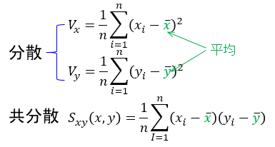
 |  |  | Vx | Vy

 |  |  | a | 1 |  | Vx-λ１
 |  |  | b |  |  | Vy-λ1
 |  |  | c |  |  |  | 係数
 |  |  |  |  | 固有ベクトル1 | a
 |  |  | ルート |  |  | b
$ax^{2}+bx+c=0の$解は
$$x=\frac{−b±\sqrt{b^{2}−4ac}}{2a}$$
 |  |  | λ１
 |  |  | λ２ |  |  | Vx-λ2
 |  |  | 固有値 |  |  | Vy-λ2
 |  |  |  |  |  |  | 係数
 |  |  |  |  | 固有ベクトル2 | a
 |  |  |  |  |  | b

主成分_実行結果
No. | 数学M | 理科S | x-xbar | y-ybar | (x-xbar)*(y-ybar)
1 | 39 | 44 | -11 | -6 | 66 |  | 27.484 | 80 | -18.7625 | 25
2 | 63 | 58 | 13 | 8 | 104 |  | 72.514 | 20 | 15.01 | -20
3 | 63 | 60 | 13 | 10 | 130
4 | 43 | 50 | -7 | 0 | 0
5 | 66 | 60 | 16 | 10 | 160
6 | 71 | 69 | 21 | 19 | 399
7 | 55 | 60 | 5 | 10 | 50
8 | 48 | 47 | -2 | -3 | 6
9 | 54 | 53 | 4 | 3 | 12
10 | 43 | 44 | -7 | -6 | 42
11 | 30 | 34 | -20 | -16 | 320
12 | 47 | 53 | -3 | 3 | -9
13 | 86 | 84 | 36 | 34 | 1224
14 | 51 | 45 | 1 | -5 | -5
15 | 47 | 52 | -3 | 2 | -6
16 | 50 | 52 | 0 | 2 | 0
17 | 50 | 48 | 0 | -2 | 0
18 | 37 | 32 | -13 | -18 | 234
19 | 47 | 42 | -3 | -8 | 24
20 | 43 | 45 | -7 | -5 | 35
21 | 75 | 69 | 25 | 19 | 475
22 | 47 | 43 | -3 | -7 | 21
23 | 45 | 44 | -5 | -6 | 30
24 | 41 | 39 | -9 | -11 | 99
25 | 52 | 48 | 2 | -2 | -4
26 | 36 | 41 | -14 | -9 | 126
27 | 33 | 32 | -17 | -18 | 306
28 | 57 | 60 | 7 | 10 | 70
29 | 63 | 55 | 13 | 5 | 65
30 | 50 | 71 | 0 | 21 | 0
31 | 44 | 42 | -6 | -8 | 48
32 | 58 | 49 | 8 | -1 | -8
33 | 42 | 47 | -8 | -3 | 24
34 | 39 | 42 | -11 | -8 | 88
35 | 24 | 27 | -26 | -23 | 598
36 | 37 | 35 | -13 | -15 | 195
37 | 51 | 53 | 1 | 3 | 3
38 | 49 | 53 | -1 | 3 | -3
39 | 57 | 60 | 7 | 10 | 70
40 | 65 | 65 | 15 | 15 | 225
41 | 62 | 52 | 12 | 2 | 24
42 | 49 | 51 | -1 | 1 | -1
43 | 28 | 32 | -22 | -18 | 396
44 | 57 | 63 | 7 | 13 | 91
45 | 65 | 59 | 15 | 9 | 135
46 | 45 | 43 | -5 | -7 | 35
47 | 42 | 46 | -8 | -4 | 32
48 | 59 | 55 | 9 | 5 | 45
49 | 43 | 40 | -7 | -10 | 70
50 | 52 | 52 | 2 | 2 | 4
51 | 38 | 48 | -12 | -2 | 24
52 | 58 | 47 | 8 | -3 | -24
53 | 57 | 55 | 7 | 5 | 35
54 | 40 | 38 | -10 | -12 | 120
55 | 47 | 60 | -3 | 10 | -30
56 | 72 | 58 | 22 | 8 | 176
57 | 65 | 72 | 15 | 22 | 330
58 | 57 | 58 | 7 | 8 | 56
59 | 35 | 30 | -15 | -20 | 300
60 | 36 | 42 | -14 | -8 | 112
61 | 40 | 39 | -10 | -11 | 110
62 | 44 | 35 | -6 | -15 | 90
63 | 62 | 48 | 12 | -2 | -24
64 | 50 | 37 | 0 | -13 | 0
65 | 80 | 70 | 30 | 20 | 600
66 | 30 | 29 | -20 | -21 | 420
67 | 47 | 51 | -3 | 1 | -3
68 | 58 | 57 | 8 | 7 | 56
69 | 55 | 40 | 5 | -10 | -50
70 | 53 | 48 | 3 | -2 | -6
71 | 34 | 40 | -16 | -10 | 160
72 | 52 | 42 | 2 | -8 | -16
73 | 35 | 45 | -15 | -5 | 75
74 | 32 | 40 | -18 | -10 | 180
75 | 58 | 45 | 8 | -5 | -40
76 | 51 | 56 | 1 | 6 | 6
77 | 55 | 49 | 5 | -1 | -5
78 | 57 | 62 | 7 | 12 | 84
79 | 70 | 72 | 20 | 22 | 440
80 | 62 | 65 | 12 | 15 | 180
81 | 48 | 51 | -2 | 1 | -2
82 | 42 | 53 | -8 | 3 | -24
83 | 40 | 45 | -10 | -5 | 50
84 | 44 | 56 | -6 | 6 | -36
85 | 43 | 51 | -7 | 1 | -7
86 | 47 | 58 | -3 | 8 | -24
87 | 58 | 52 | 8 | 2 | 16
88 | 46 | 53 | -4 | 3 | -12
89 | 53 | 50 | 3 | 0 | 0
90 | 48 | 56 | -2 | 6 | -12
91 | 51 | 49 | 1 | -1 | -1
92 | 62 | 51 | 12 | 1 | 12
93 | 41 | 48 | -9 | -2 | 18
94 | 43 | 47 | -7 | -3 | 21
95 | 28 | 32 | -22 | -18 | 396
96 | 57 | 55 | 7 | 5 | 35
97 | 53 | 60 | 3 | 10 | 30
98 | 65 | 58 | 15 | 8 | 120
99 | 48 | 40 | -2 | -10 | 20
100 | 53 | 57 | 3 | 7 | 21
 | 50 | 50 | 13354.0 | 11174.0 | 100.22
 | 平均 | 平均 | Sx | Sｙ | Sｘｙ
 |  |  | 133.54 | 111.74
 |  |  | Vx | Vy

 |  |  | a | 1 |  | Vx-λ１ | -90
 |  |  | b | -245.28 |  | Vy-λ1 | -112
 |  |  | c | 4878 |  |  | 係数
 |  |  |  |  | 固有ベクトル1 | a | 10 | 1.0
 |  |  | ルート | 202 |  | b | -11 | 0.90
$ax^{2}+bx+c=0の$解は
$$x=\frac{−b±\sqrt{b^{2}−4ac}}{2a}$$
 |  |  | λ１ | 223.5
 |  |  | λ２ | 21.8 |  | Vx-λ2 | 112
 |  |  | 固有値 |  |  | Vy-λ2 | 90
 |  |  |  |  |  |  | 係数
 |  |  |  |  | 固有ベクトル2 | a | 212 | 1.0
 |  |  |  |  |  | b | 190 | -1.11

Minitab手順
